要介護用
様式第15号
居宅サービス計画作成依頼（変更）届出書

○サービス開始（変更）年月日が届出日の属する月より前月に属する場合、
サービス開始（変更）年月日を確認するため、居宅サービス計画作成依頼
（変更）届出書に居宅サービス計画書（１）及び（２）の写しを添付してください。
例）サービス開始（変更）年月日が令和●年１月１日で届出日が令和●年２月１日
の場合、居宅サービス計画書（１）及び（２）の写しの添付が必要になります。
区分 |  |  |  | 新 規 |  | サービス開始（変更）年月日 |  |  |  | 被 保 険 者 番 号
 |  |  |  |  |  |  | 年 | 月 | 日
 |  |  |  | 変 更 |  |  |  |  |  |  |  | 0 | 0 | 0 | 0

被 保 険 者 氏 名 |  |  |  |  |  |  |  |  |  | 個 人 番 号（ マ イ ナ ン バ ー )
フリガナ

 |  |  |  |  |  |  |  |  |  | 生 年 月 日
 |  |  |  |  |  |  |  |  |  |  |  |  |  | 年 |  | 月 |  | 日

居宅サービス計画の作成を依頼（変更）する事業者
居宅介護支援事業所名 |  |  |  |  |  |  |  |  |  | 事業所の所在地 |  |  |  | 〒

居宅介護支援事業所番号 |  |  |  |  |  |  |  |  |  | 電話番号 |  |  |  |  | （ |  | ）

居宅介護支援事業所を変更する場合の理由等
 |  | 要支援から要介護に変更となった。

 |  | その他（ |  |  |  |  |  |  |  |  |  |  |  |  |  |  |  |  | ）

 |  | （変更前の居宅介護支援事業所名： |  |  |  |  |  |  |  |  |  |  |  |  |  |  |  |  | ）

 | 富田林市長 様 |  |  |  |  |  |  |  |  |  | 届出日： 年 月 日

 |  |  | 上記の居宅介護支援事業者に居宅サービス計画の作成を依頼することを届け出ます。
 |  | また、要介護（要支援）認定に係る調査内容、介護認定審査会による判定結果・意見
 |  | 及び主治医意見書を上記の居宅介護支援事業者に提供することに同意します。

 |  |  |  |  | 住 所
 | 被保険者
 |  |  |  |  | 氏 名

 |  |  |  |  |  |  |  |  | 電話番号 |  |  |  |  | （ |  | ）

（注意） |  |  | １.この届出書は、要介護認定の申請時に、又は居宅サービス計画の作成を依頼する
 |  |  |  | 居宅介護支援事業所が決まり次第速やかに富田林市へ提出してください。
 |  |  | ２.居宅サービス計画の作成を依頼する居宅介護支援事業所を変更するときは変更年月日
 |  |  |  | 及び変更理由を記入の上、必ず富田林市へ届け出てください。
 |  |  |  | 届出のない場合、サービスに係る費用を一旦、全額自己負担していただくこと
 |  |  |  | があります。

保険者記入欄 |  |  |  |  | □ 入力済（入力日 . . ）

 |  |  |  |  | 【備考】

要支援用
様式第15号の2
介護予防サービス計画作成・介護予防ケアマネジメント依頼（変更）届出書

○サービス開始（変更）年月日が届出日の属する月より前月に属する場合、
サービス開始（変更）年月日を確認するため、居宅サービス計画作成依頼
（変更）届出書に居宅サービス計画書（１）及び（２）の写しを添付してください。
例）サービス開始（変更）年月日が令和●年１月１日で届出日が令和●年２月１日
の場合、居宅サービス計画書（１）及び（２）の写しの添付が必要になります。
区 分 |  |  |  | 新 規 |  |  | サービス開始（変更）年月日 |  |  |  | 被 保 険 者 番 号
 |  |  |  |  |  |  |  | 年 | 月 | 日
 |  |  |  | 変 更 |  |  |  |  |  |  |  | 0 | 0 | 0 | 0

被 保 険 者 氏 名 |  |  |  |  |  |  |  |  |  |  | 個人番号（マイナンバー）
フリガナ

 |  |  |  |  |  |  |  |  |  |  | 生 年 月 日
 |  |  |  |  |  |  |  |  |  |  |  |  |  | 年 |  | 月 |  | 日

介護予防サービス計画の作成・介護予防ケアマネジメントを依頼（変更）する介護予防支援事業者
介護予防支援事業所名 |  |  |  |  |  |  |  |  |  |  | 事業所の所在地 |  |  | 〒

介護予防支援
事業所番号 |  |  |  |  |  |  |  |  |  |  | 電話番号 |  |  |  | （ |  | ）
介護予防支援を受託する居宅介護支援事業者
居宅介護支援事業所名 |  |  |  |  |  |  |  |  |  |  | 事業所の所在地 |  |  | 〒

 |  |  |  |  |  |  |  |  |  |  | 電話番号 |  |  |  | （ |  | ）
居宅介護支援 |  |  |  |  |  |  |  |  |  |  | 担当介護支援
事業所番号 |  |  |  |  |  |  |  |  |  |  | 専門員氏名

 | 富田林市長 様 |  |  |  |  |  |  |  |  |  |  | 届出日： 年 月 日

 |  | 上記の介護予防支援事業者に介護予防サービス計画の作成又は介護予防ケアマネジメントを
 | 依頼することを届け出ます。
 |  | また、要介護（要支援）認定に係る調査内容、介護認定審査会による判定結果・意見及び
 | 主治医意見書を当該介護予防支援事業者及び当該居宅介護支援事業所へ提供することに同意
 | します。

 |  |  |  |  | 住 所
 | 被保険者
 |  |  |  |  | 氏 名

 |  |  |  |  |  |  |  |  |  | 電話番号 |  |  |  | （ |  | ）

（注意） |  |  | １.この届出書は、介護予防サービス計画作成又は介護予防ケアマネジメントを依頼する
 |  |  |  | 事業所が決まり次第速やかに富田林市に提出してください。
 |  |  | ２.介護予防サービス計画作成又は介護予防ケアマネジメントを依頼する事業所を変更する
 |  |  |  | ときは、必ず各圏域の地域包括支援センターに申し出てください。申し出のない場合、
 |  |  |  | サービスに係る費用を一旦、全額負担していただくことがあります。
 |  |  | ３.住所地特例の対象施設に入所中の場合は、その施設がある市町村へ提出してください。

保険者記入欄 |  |  |  |  |  | □ 入力済（入力日 . . ）

 |  |  |  |  |  | 【備考】

小多機用
居宅サービス計画作成依頼(変更)届出書((看護)小規模多機能型居宅介護)

○サービス開始（変更）年月日が届出日の属する月より前月に属する場合、
サービス開始（変更）年月日を確認するため、居宅サービス計画作成依頼
（変更）届出書に居宅サービス計画書（１）及び（２）の写しを添付してください。
例）サービス開始（変更）年月日が令和●年１月１日で届出日が令和●年２月１日
の場合、居宅サービス計画書（１）及び（２）の写しの添付が必要になります。
区 分 |  |  | 新 規 |  |  | サービス開始(変更)年月日 |  |  |  |  |  | 小規模多機能居宅介護サービス |  |  |  |  |  |  | 要介護

 |  |  | 変 更 |  |  |  | 年 |  | 月 | 日 |  | 看護小規模多機能型居宅介護サービス |  |  |  |  |  |  | 要支援

被 保 険 者 氏 名 |  |  |  |  |  |  |  |  |  |  |  | 被 保 険 者 番 号
フリガナ |  |  |  |  |  |  |  |  |  |  |  |  | 0 | 0 | 0 | 0
 |  |  |  |  |  |  |  |  |  |  |  | 個人番号(マイナンバー)

 |  |  |  |  |  |  |  |  |  |  |  | 生年月日 |  | 年 月 日
居宅サービス計画の作成を依頼(変更)する(看護)小規模多機能型居宅介護事業者
(看護)小規模多機能型居宅介護事業所名 |  |  |  |  |  |  |  |  |  |  |  | 事業所の所在地 |  |  | 〒

(看護)小規模多機能型 |  |  |  |  |  |  |  |  |  |  |  | 電話番号 |  |  |  | （ |  | ）
居宅介護支援事業所番号
(看護)小規模多機能型居宅介護事業所を変更する場合の理由等 |  |  |  |  |  |  |  |  |  |  |  |  |  | ※変更する場合のみ記入してください。

(看護)小規模多機能型居宅介護等の利用開始月における居宅サービス等の利用有無
※(看護)小規模多機能型居宅介護の利用前の居宅サービス(居宅療養管理指導及び特定施設入居者生活介護を除く。)
 | 及び地域密着型サービス(夜間対応型訪問介護、認知症対応型通所介護及び認知症対応型共同生活介護(短期利用型)
 | に限る。)の利用の有無を記入してください。
 |  |  |  |  |  |  |  | 居宅介護支援 |  |  | ：
 |  | 居宅サービス等の利用あり |  |  |  |  |  | 事業所名

 |  | (利用したサービス： |  |  |  |  |  |  |  |  |  |  |  |  |  |  |  |  |  | )

 |  | 居宅サービス等の利用なし

 | 富田林市長 様 |  |  |  |  |  |  |  |  |  |  |  | 届出日： 年 月 日

 |  | 上記の(看護)小規模多機能型居宅介護支援事業者に居宅介護サービス計画の作成を依頼する
 | ことを届け出ます。また、要介護(要支援)認定に係る調査内容、介護認定審査会による判定結果・
 | 意見及び主治医意見書を当該(看護)小規模多機能型居宅介護事業者に提供することに同意します。

 |  |  |  |  | 住 所
 | 被保険者
 |  |  |  |  | 氏 名

 |  |  |  |  |  |  |  |  |  |  | 電話番号 |  |  |  | （ |  | ）

(注意) |  |  | 1. この届出書は、要介護(要支援)認定の申請時に、又は居宅サービス計画の作成を依頼する
 |  |  |  | 事業所が決まり次第速やかに富田林市へ提出してください。
 |  |  | 2. 居宅サービス計画の作成を依頼する(看護)小規模多機能型居宅介護事業所を変更するとき
 |  |  |  | は、変更年月日を記入の上、必ず富田林市へ提出してください。届出がない場合、
 |  |  |  | サービスに係る費用を一旦、全額自己負担していただくことがあります。

保険者記入欄 |  |  |  |  |  | □ 入力済（入力日 . . ）

 |  |  |  |  |  | 【備考】

印刷設定
○うまく印刷できないときは、以下の手順で
印刷範囲の調整を行ってください。

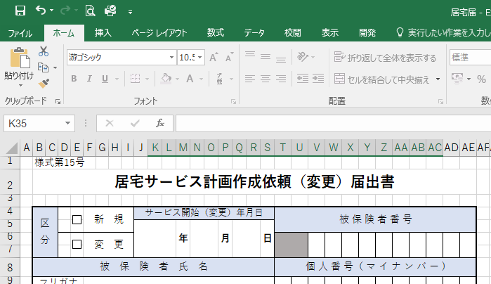
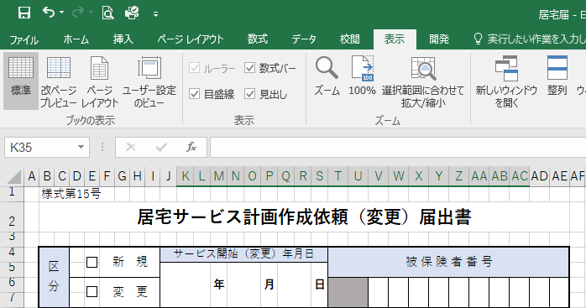

①表示タブをクリック。

②改ページプレビューをクリック。

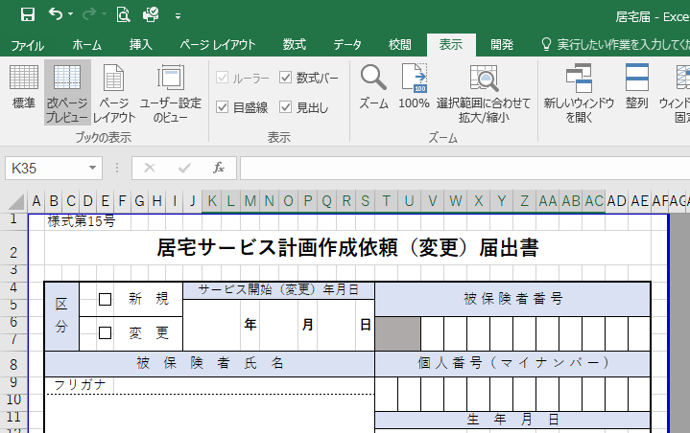

③青線または青点線を動かし、印刷範囲を調整してください。

